Sheet1
 | 許容応力度（元に戻れる荷重（質量））に対する検討 STK400 クラスで見てます。
 |  |  |  | 指定した長さの中間での荷重(質量）
単管パイプに荷重加えて、たわみが、荷重を取去ると、元に戻れる荷重参考値 ⇒ ⇒
 |  |  |  | 元に戻れる荷重の参考値 ↓ 単位kg
 |  |  |  | 122

質量
 |  |  |  |  | ↑この数値より大きいと曲りが戻れない参考値！！
ここ打ち込み
中間荷重
 | パイプのたわみ↑
 |  |  |  | P | パイプの支点間の長さ打ち込み
 |  |  |  |  |  | ↓単位ｍｍ
 |  |  |  |  |  | 2,000

算出範囲1000～6000ｍｍ

支点
中間
支点
 |  | 試料：単管パイプ外径48.6ｍｍ肉厚2.4ｍｍ（JIS G 3444)
 |  |  | ← mm | 1,000 | 1,000 | mm | →

 |  |  |  | 台 座

単管パイプの荷重（質量） 外径48.6ｍｍ 肉厚2.4ｍｍ 支点間2.000ｍｍ 規格（JIS G 3444)

両端支点のモーメント M=PL/4
パイプの断面係数 Z=π(D^4－d^4)/32D
φ48.6*2.4 Z=3835mm^3→3.8cm^3
許容応力度に対する検討 STK400 クラスで見てます。
許容応力度とは、部材が破壊しない強度のことである
撓み、荷重を取去ると元に戻る（モーメント）両端支点上に置き荷重 （両端固定すると数値は上がる）
M/Z>1.6ton
PL/4Z>1.6ton
Ｐを求める
P=1.6*4Z/L
48.6足場パイプ支点間2000ｍｍ P=1.6*4*3.8/200=0.12(ton)
＊式の^4は４乗をあらわす。*は掛けるを現わす。

注意

① 両端を支点に置いた、単純な荷重結果です、人が飛び跳ねたり、駆け出したりすると数値は、下がります。

② 試料（単管パイプ）の両端を固定したり、固定の仕方で数値は上がります。

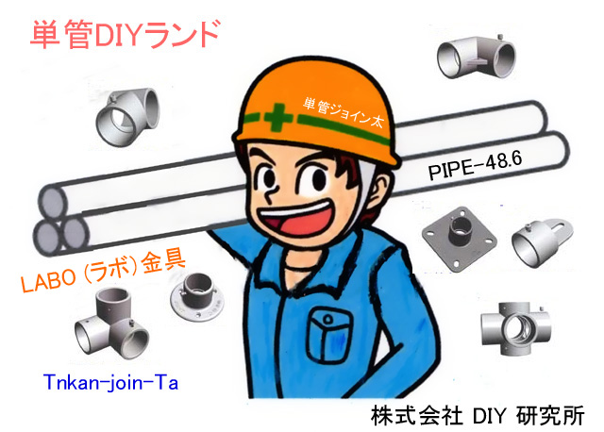
③ 間柱の間隔で強度を調製する事をお勧めします。

④ 数値は参考値であり、保障値ではございません。

 |  |  |  |  |  |  | 指数
 |  |  |  |  |  |  | 24.32

